AM und Bildung
Arbeitmarkt und Bildung in Wien
 | Mar-22

Arbeitsmarktdaten im Kontext von Bildungsabschlüssen:
Das mit Abstand höchste Arbeitslosigkeitsrisiko haben Personen, die keinen über die Pflichtschule hinausgehenden Bildungsabschluss vorweisen können.

Wichtige Arbeitsmarktdaten auf einen Blick

 |  |  | Veränd. zum Vorjahr
 | Bestand/Quote |  | absolut | in%

Arbeitslose Personen | 106,904 |  | -32,109 | -23.1%
Frauen | 45,422 |  | -14,153 | -23.8%
Männer | 61,482 |  | -17,956 | -22.6%
Unselbständig Beschäftigte | 891,280 |  | 35,680 | 4.2%
Frauen | 431,016 |  | 16,733 | 4.0%
Männer | 460,264 |  | 18,947 | 4.3%
Arbeitslosenquote - nationale Berechnung | 10.7% |  | -3.3% | -Punkte
Frauen | 9.5% |  | -3.0% | -Punkte
Männer | 11.8% |  | -3.5% | -Punkte

 | arbeitslose Personen |  | offene Stellen

 | Bestand | Anteil | Bestand | Anteil

Gesamt | 106,904 | 100% | 17,738 | 100%
maximal Pflichtschule | 51,472 | 48.1% | 6,916 | 39.0%
Lehre | 22,815 | 21.3% | 5,420 | 30.6%
Mittlere technisch-gewerbliche Schule | 628 | 0.6% | 94 | 0.5%
Mittlere kaufmännische Schule | 1,754 | 1.6% | 157 | 0.9%
sonstige mittlere Schule | 2,253 | 2.1% | 1,185 | 6.7%
Allgemeinbildende höhere Schule | 9,129 | 8.5% | 68 | 0.4%
Höhere technisch-gewerbliche Schule | 1,971 | 1.8% | 1,028 | 5.8%
Höhere kaufmännische Schule | 1,708 | 1.6% | 461 | 2.6%
sonstige höhere Schule | 3,090 | 2.9% | 728 | 4.1%
Akademie | 336 | 0.3% | 36 | 0.2%
Fachhochschule | 1,099 | 1.0% | 886 | 5.0%
Universität, Hochschule, Pädagogische Hochschule | 10,487 | 9.8% | 756 | 4.3%

48,1% der arbeitslosen Personen hat lediglich Pflichtschulausbildung, 21,3% verfügen über einen Lehrabschluss; in Summe weisen 69,4% aller arbeitslosen Personen maximal Lehrausbildung auf. Personen mit Lehrabschluss sind allerdings im Vorteil: 30,6% der (sofort verfügbaren) offenen Stellen verlangt diese Qualifikation.

Bestand arbeitsloser Personen nach Ausbildung und Geschlecht

 | Frauen N = 45.422 | Männer N = 61.482
Pflichtschule | 47.4% | 48.7%
Lehre | 17.1% | 24.5%
BMS | 5.2% | 3.7%
AHS | 9.3% | 8.0%
BHS | 6.8% | 6.0%
Uni, FH, Akademie | 13.9% | 9.1%

Bei der differenzierten Betrachtung arbeitsloser Personen nach Geschlecht zeigt sich ein Unterschied beim Anteil von Personen mit Pflichtschulausbildung (Männer: 48,7%, Frauen: 47,4%), noch deutlicher ist der Unterschied beim Anteil von Personen mit Lehrabschluss: 17,1% der arbeitslosen Frauen, aber 24,5% der arbeitslosen Männer haben eine Lehrausbildung absolviert.

Arbeitslosenquote1 nach Ausbildung

 | Mrz 22 | Mrz 21 | ALQ-Gesamt | ALQ-Gesamt
Pflichtschulausbildung | 29.6% | 36.2% | 10.7% | 14.0%
Lehrausbildung | 10.8% | 14.1% | 10.7% | 14.0%
BMS | 6.3% | 8.3% | 10.7% | 14.0%
AHS | 8.8% | 10.9% | 10.7% | 14.0%
BHS | 6.4% | 9.0% | 10.7% | 14.0%
Akadem. Ausbildung, FH | 3.6% | 4.9% | 10.7% | 14.0%

Arbeitslosenquote1 nach Ausbildung im Zeitverlauf

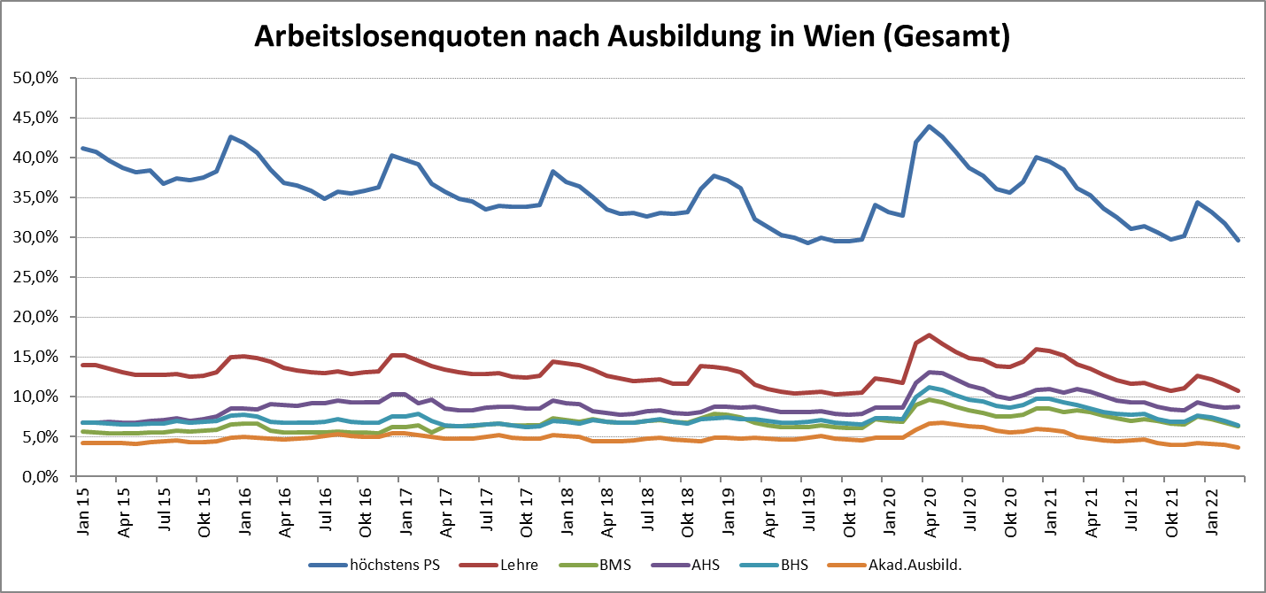

1 Vorgemerkte Arbeitslose einer Bildungsebene bezogen auf das Arbeitskräftepotential (Arbeitslose + unselbstständig Beschäftigte des Jahres) derselben Bildungsebene; die Gliederung der Beschäftigtenbasis nach Bildungsabschluss wurde nach Ergebnissen der Arbeitskräfteerhebung (unselbeständig Erwerbstätige nach LFK) errechnet

verwendete Abkürzungen:
AHS: Allgemeinbildende höhere Schule
BHS: Berufsbildende höhere Schule (Höhere technisch-gewerbliche Schule, Höhere kaufmännische Schule, Sonstige höhere Schule)
BMS: Berufsbildende mittlere Schule (Mittlere technisch-gewerbliche Schule, Mittlere kaufmännische Schule, Sonstige mittlere Schule)

